Edit_PhaseI&II
Update : | 2022-10-14

 | All Design | : ทีม SAP คอมเม้นท์ เรื่องสีของตัวอักษร

 |  | PHASE I |  |  | PHASE II
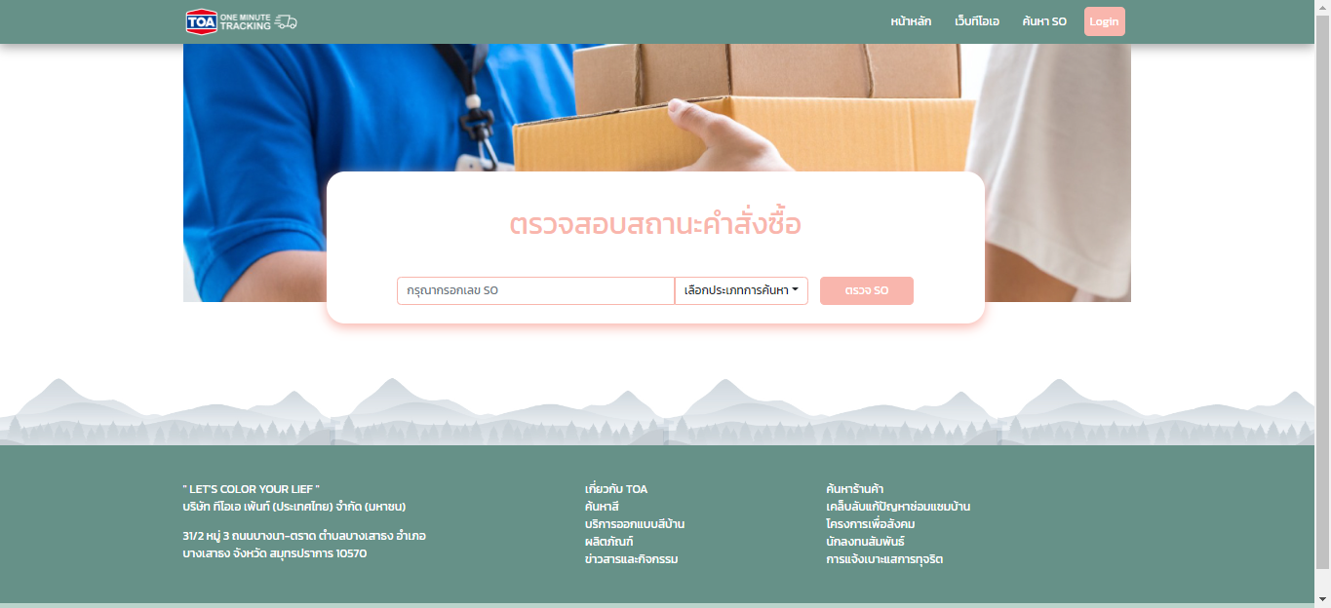
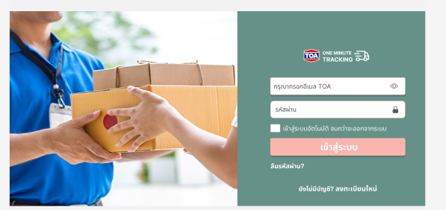
 |  |  | แก้ไขคอลัมน์ สลับ Field
 |  |  | 1. | เลือกประเภทการค้นหา
 |  |  | 2. | กรุณากรอกเลข SO หรือ PO
 |  |  | 3. | ตรวจสอบ

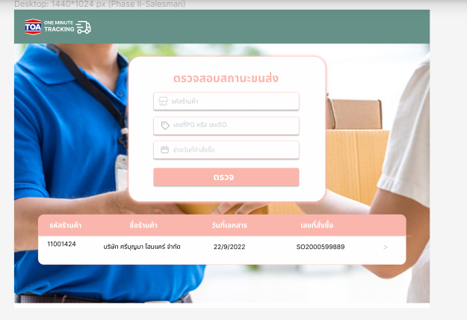
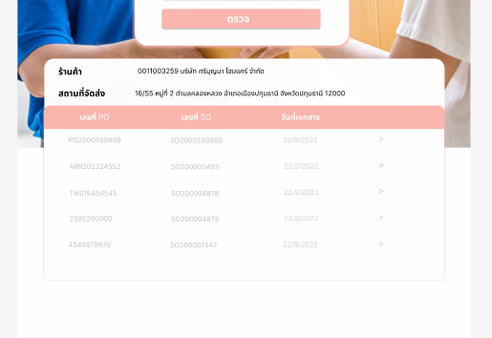

 |  |  |  |  |  |  | สอบถามข้อมูลครับ
 |  |  |  |  |  |  | หน้าหลักจากล็อคอินเข้าระบบ
 |  |  |  |  |  | 1. | รหัสสินค้า | จำเป็นต้องกรอก
 |  |  |  |  |  | 2. | เลขที่ PO หรือ SO | (กรอกหรือไม่กรอก ก็ได้)
 |  |  |  |  |  | 3. | ช่วงวันที่คำสั่งซื้อ | จำเป็นต้องกรอก

 |  |  |  |  |  |  | ถูกต้องแล้วหรือไม่ครับ ตามข้อมูลนี้

ใช้เป็นKeywordและ Design เดียวกัน เพื่อให้ USER เข้าใช้การทำงานตั้งแต่ Phase 1
1. แบ่ง TAB การค้นหาข้อมูลเป็น 2 ส่วน
1.1 รายการจัดส่งสินค้า
1.2 รายการสินค้าทั้งหมด
ใส่KeyWord ของตัวเลข
- เลขที่Delivery Order (DO)
และ
- เลขที่ Shipment ไว้ด้านบน Design เหมือนกับ Phase I

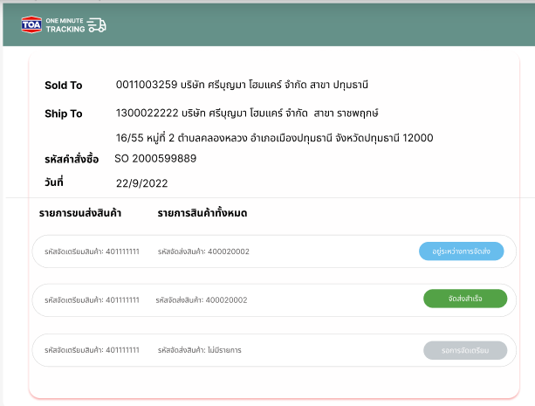
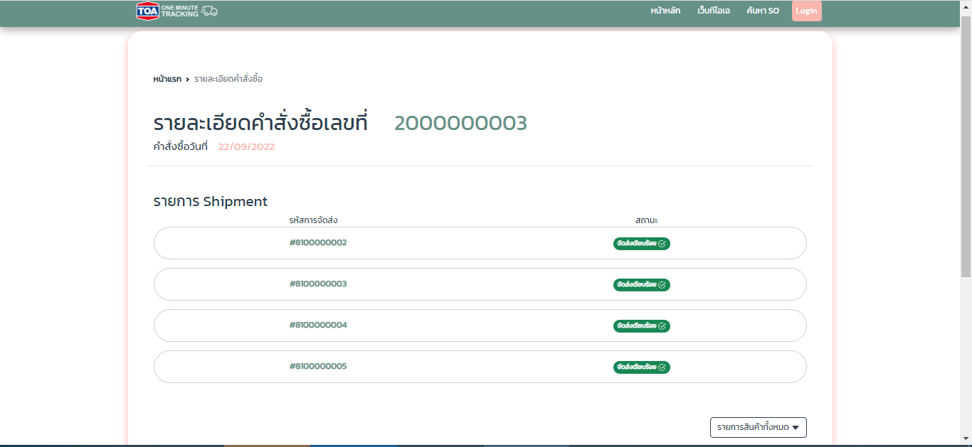

1

 |  |  |  |  |  | แก้ไข รายการขนส่งสินค้า เป็น
 |  |  |  |  |  | " รายการจัดส่งสินค้า "
1
2
2
 |  |  |  |  |  | แก้ไข รหัสจัดเตรียมสินค้า เป็น
 |  |  |  |  |  | " เลขที่Delivery Order (DO) "

3
3
 |  |  |  |  |  | แก้ไข รหัสจัดส่งสินค้า เป็น
 |  |  |  |  |  | " เลขที่ Shipment "

User กด TAB " รายการสินค้าทั้งหมด"
ทั้ง 2 Phase ยังไม่มีข้อมูล Filed "จำนวนยกเลิก"
จำนวนสั่งซื้อ =
จำนวนจัดส่ง (+) จำนวนค้างส่ง (+) จำนวนยกเลิก

Check Status แต่ละ Shipment

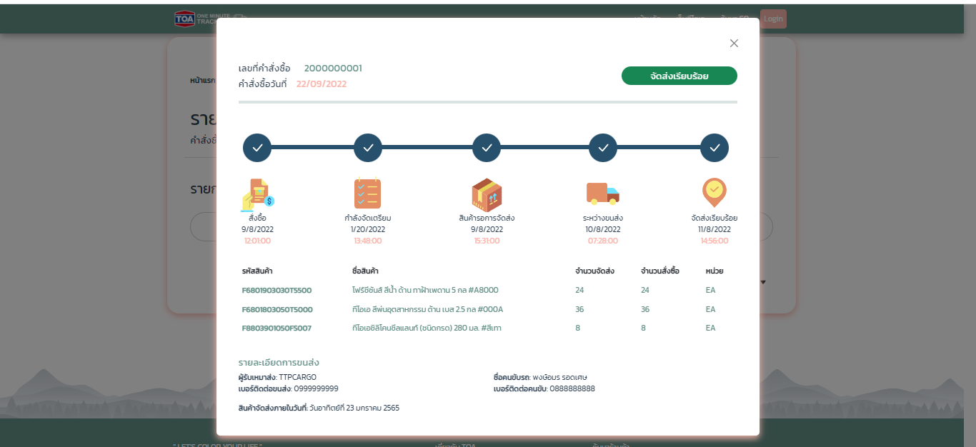

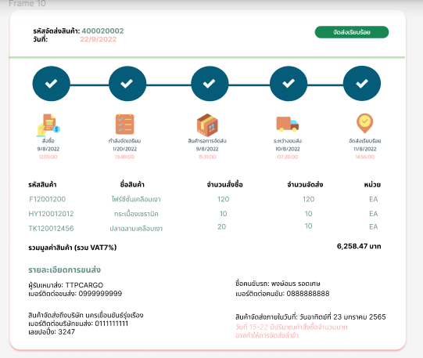
9

10

8

11
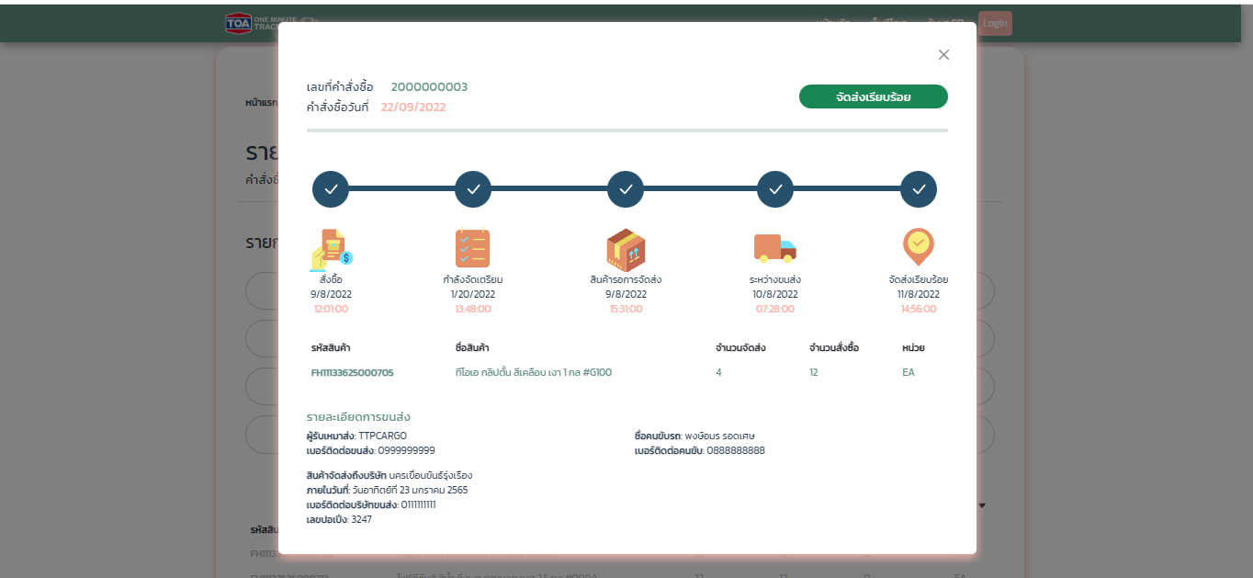
9

4
4
 |  |  |  |  |  |  | แก้ไข สินค้าจัดส่งถึงบริษัท เป็น
 |  |  |  |  |  |  | " สินค้าจัดส่งถึงขนส่งต้นทาง "
10
7
5
8
6
5
 |  |  |  |  |  |  | แก้ไข เบอร์ติดต่อบริษัทขนส่ง เป็น
 |  |  |  |  |  |  | " เบอร์ติดต่อขนส่งต้นทาง "

4
6
 |  |  |  |  |  |  | แก้ไข เลขปอปึ๋ง เป็น
 |  |  |  |  |  |  | " เลขที่ใบรับ-ส่งสินค้าต้นทาง "
5
6
7
 |  |  |  |  |  |  | ข้อมูล Text Filed ที่ทีมจัดส่ง สามารถแก้ไขเองได้

8
 |  |  |  |  |  |  | เพิ่มข้อมูล Filed แสดงผล " รายการยกเลิก "
 |  |  |  |  |  |  | ข้อมูลที่แสดง
 |  |  |  |  |  |  | รหัสสินค้า/ ชื่อสินค้า/ จำนวนสั่งซื้อ / จำนวนจัดส่ง/ จำนวนยกเลิก / หน่วย

9
 |  |  |  |  |  |  | แก้ไขข้อมูลแสดงผลทั้ง Phase I&II ให้เป็นความหมายเดียวกัน แสดงผลเป็น
 |  |  |  |  |  |  | แก้ไข รหัสจัดส่งสินค้า เป็น
 |  |  |  |  |  |  | " เลขที่ Shipment "

10
 |  |  |  |  |  |  | ข้อมูลวันแสดงผล จาก ด/ว/ป เป็น
 |  |  |  |  |  |  | ว/ด/ป

11
 |  |  |  |  |  |  | .
 |  |  |  |  |  |  | แสดงข้อมูล เลขที่ Billing : 5000XXXX เนื่องจาก มีหลายกรณีที่สามารถเกิดขึ้นได้ เช่น
 |  |  |  |  |  |  | 3 DO รวมเป็น 1 Biiling
 |  |  |  |  |  |  | หากแสดงผลเช่นนี้ อาจทำให้ลูกค้าเข้าใจได้ว่า ข้อมูล DO ละ 6258.47 บาท
 |  |  |  |  |  |  | จึงอยากให้แสดงผล โดยการแสดงแจ้งเลขที่ Billing ดังนี้

 |  |  |  |  |  |  | Billing : 5000XXXX
 |  |  |  |  |  |  | รวมมูลค่าสินค้า (รวม VAT 7%) | 6258.47 บาท

Mail_Comfirm
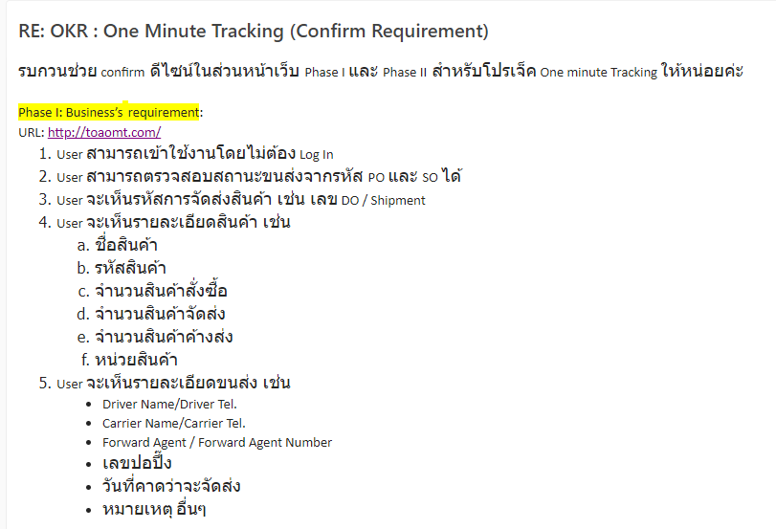
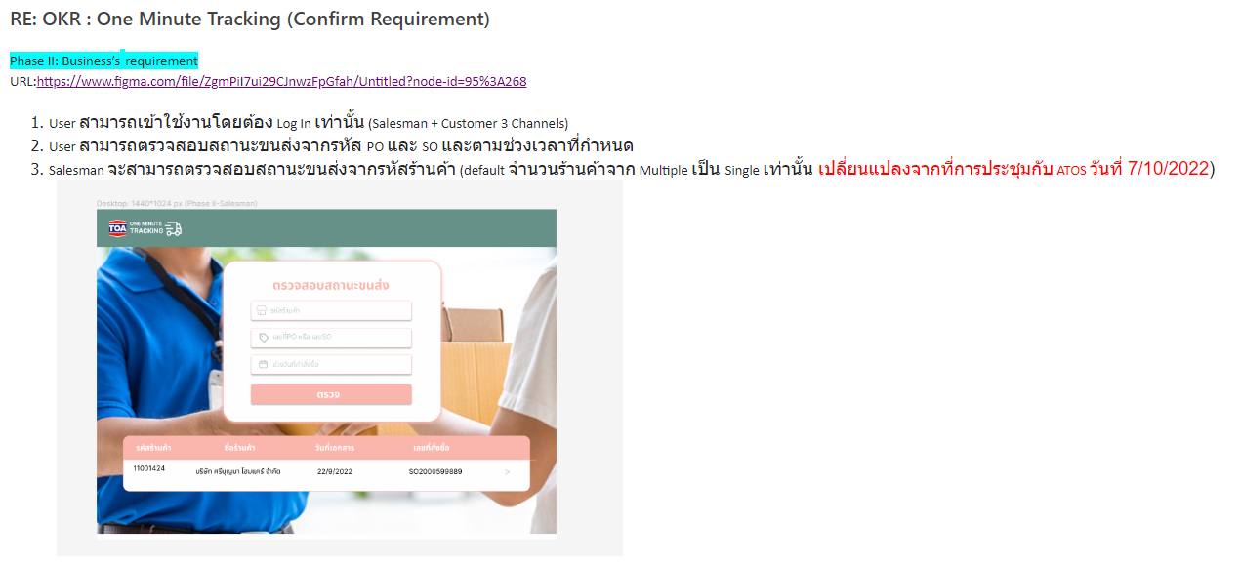
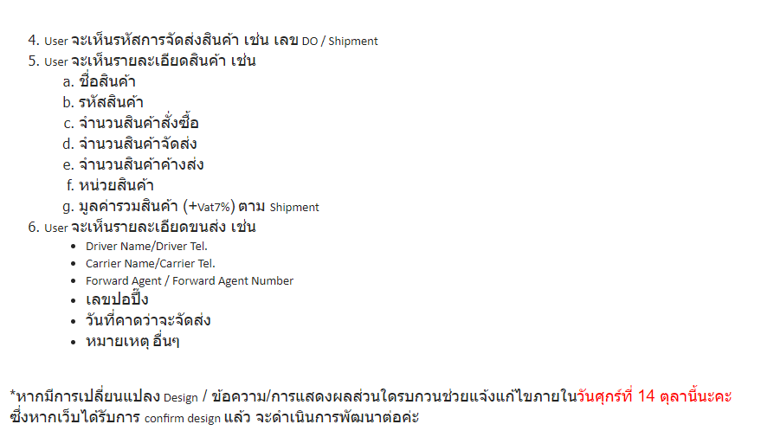
PHASE I | PHASE II

Sheet3
